увеличение_на2,95%
 |  | УТВЕРЖДЕНО : И.о.руководителя БУВО «Воронежская гор.СББЖ» _____________ Л.С. Каширина «01» августа 2025г. СОГЛАСОВАНО: Руководитель управления ветеринарии Воронежской области ____________ М.А. Миньков « » августа 2025г.
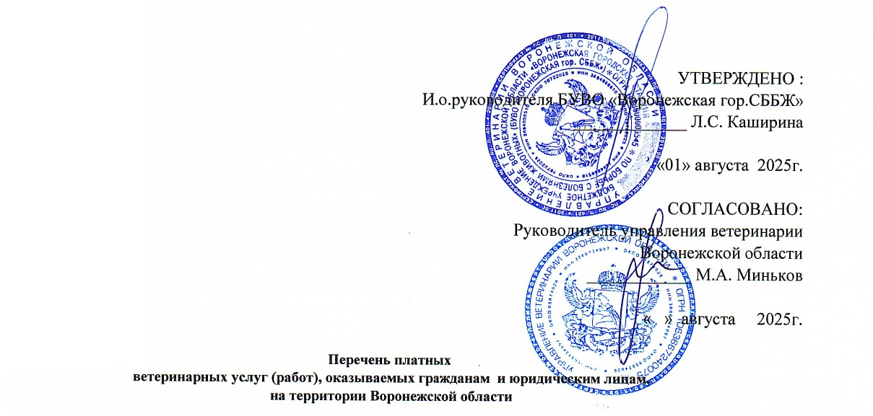
 | Перечень платных ветеринарных услуг (работ), оказываемых гражданам и юридическим лицам, на территории Воронежской области
 | № п/п | Название услуг (работ) | Единица измерения | Цена без НДС , руб.

 | 1 | 2 | 3
 | Раздел 2. Клинические и лечебно-профилактические мероприятия на сельскохозяйственных животных
1 | 560 | Консультация по уходу, содержанию и кормлению животных | 1 консультация | 66
2 |  | Клинический осмотр животных (при массовых обработках и вакцинациях, при "гашении" и "оформлении" ветеринарных сопроводительных документов):
 | 561 | - лошади, крупный рогатый скот, олени, верблюды, мелкий рогатый скот, свиньи | 1 голова | 13
 | 562 | - домашняя птица, кролики, нутрии и другие пушные звери с выборочной термометрией-10% от общего количества поголовья | 1 голова | 9
 | 562.1 | - домашняя птица: перепела ицыплята-корнишоны с выборочной термометрией-10% от общего количества поголовья | 1 голова | 2
 | 563 | - пчелы | 1 пчелосемья | 66
3 |  | Клинический осмотр с целью постановки диагноза (термометрия, пальпация, аускультация) и назначения лечения (без стоимости лекарственных средств) при первичном приеме:
 | 564 | - крупный рогатый скот, лошади, олени, верблюды | 1 голова | 172
 | 565 | - свиньи | 1 голова | 126
 | 566 | - мелкий рогатый скот | 1 голова | 132
 | 567 | - кролики, нутрии и другие пушные звери | 1 голова | 79
 | 568 | - домашняя птица | 1 голова | 66
 | 569 | - пчелы | 1 пчелосемья | 79
 |  | при вторичном приеме:
 | 570 | - крупный рогатый скот, лошади, олени, верблюды | 1 голова | 105
 | 571 | - свиньи | 1 голова | 93
 | 572 | - мелкий рогатый скот | 1 голова | 93
 | 573 | - кролики, нутрии и другие пушные звери, домашняя птица | 1 голова | 66
 | 574 | - домашняя птица | 1 голова | 105
 | 575 | - пчелы | 1 пчелосемья | 66
4 |  | Фиксация животных ветеринарными специалистами при массовых ветеринарных обработках и вакцинациях:
 | 576 | - крупный рогатый скот, лошади, олени, верблюды | 1 голова | 55
 | 577 | - свиньи | 1 голова | 39
 | 578 | - мелкий рогатый скот | 1 голова | 26
 | 579 | - кролики, нутрии и другие пушные звери, домашняя птица | 1 голова | 13
5 |  | Повал животных:
 | 580 | - лошади, верблюды | 1 голова | 1015
 | 581 | - крупный рогатый скот | 1 голова | 396
6 | 582 | Регистрация, перерегистрация животного в ветеринарном учреждении (внесение данных в паспорт или карточку подворного учета) | 1 голова | 26
7 | 583 | Биркование животных: КРС, МРС, Свиней (без стоимости ушной бирки) | 1 голова | 33
8 |  | Чипирование животных (без стоимости чипа)
 | 584 | - крупный рогатый скот, лошади | 1 голова | 198
 | 585 | - свиньи, мелкий рогатый скот | 1 голова | 159
9 | 586 | Считывание информации с чипа | 1 голова | 66
10 | 587 | Вставление кольца в носовую перегородку быкам – производителям | 1 голова | 647
11 |  | Взятие крови у:
 | 588 | - крупный рогатый скот, лошади, олени, верблюды | 1 голова | 55
 | 589 | - свиньи | 1 голова | 60
 | 590 | - мелкий рогатый скот | 1 голова | 39
 | 591 | - кролики, нутрии, птица | 1 голова | 39
 | 592 | - отделение сыворотки крови | 1 проба | 7
12 |  | Инъекция:
 | 593 | - внутримышечная | 1 введение | 39
 | 594 | - подкожная | 1 введение | 26
 | 595 | - внутривенная (струйно) | 1 введение | 105
 | 596 | - внутривенная (капельно) | 1 введение | 198
 | 597 | - внутриматочная, внутритрахеальная, внутритестикулярная | 1 введение | 172
 | 598 | - внутрикожная | 1 введение | 26
 | 599 | - в молочную железу | в 1 долю | 105
 | 600 | - внутримышечная, подкожная (птица, кролики, нутрии) | 1 иньекция | 9
 | 601 | - внутрисуставная, роговицы | 1 иньекция | 93
 | 602 | - внутрикостная | 1 иньекция | 39
13 |  | Новокаиновая блокада:
 | 603 | - поясничная - звездчатого узла - надплевральная | 1 блокада | 79
 | 604 | - циркулярная - короткая | 1 блокада | 79
14 |  | Введение лекарственных средств с помощью зонда, катетера:
 | 605 | - лошади, крупный рогатый скот | 1 введение | 317
15 |  | Введение лекарственных, профилактических средств:
 | 606 | - внутрь | 1 введение | 66
 | 607 | - в конъюктивальный мешок | 1 введение | 39
 | 608 | - выпаиванием (птица) | 1 голова | 2
16 | 609 | Прокол рубца троакаром | 1 голова | 317
17 | 610 | Введение магнитного зонда | 1 введение | 407
18 | 611 | Введение клизмы | 1 процедура | 198
19 | 612 | Удаление инородного тела из пищевода | 1 процедура | 407
20 | 613 | Обрезка рогов | 1 манипуляция | 515
21 |  | Обработка и расчистка без стоимости фикасации:
 | 614 | - копыт лошади | 1 голова | 251
 | 615 | - копытец крупного рогатого скота | 1 голова | 251
 | 616 | - копытец оленей, мелкого рогатого скота | 1 голова | 198
22 | 617 | Лечение болезней копыт, копытец | 1 курс | 515
 |  | Клинический осмотр животных (при массовых обработках и вакцинациях, при "гашении" и "оформлении" ветеринарных сопроводительных документов): | 1 голова | 6
 | 2.1 Гинекология и акушерство
1 |  | Ректальное исследование с целью:
 | 618 | - определения стельности, жеребости | 1 обследование | 376
 | 619 | - диагностики гинекологических заболеваний | 1 обследование | 580
2 | 620 | Гинекологическое инструментальное исследование | 1 обследование | 619
3 | 621 | Массаж матки и яичников | 1 голова | 303
4 |  | Искусственное осеменение:
 | 622 | - кобыл | 1 голова | 989
 | 623 | - коров, тёлок | 1 голова | 540
 | 624 | - овец | 1 голова | 342
 | 625 | - свиноматок | 1 голова | 461
5 |  | Оказание помощи при родах (нормальных)
 | 626 | - крупный рогатый скот, лошади | 1 голова | 1041
 | 627 | - свиньи, мелкий рогатый скот | 1 голова | 593
6 | 628 | Оказание помощи при родах (патологических) | 1 голова | 1581
7 |  | Отделение последа: | 1 голова
 | 629 | - крупный рогатый скот | 1 голова | 922
 | 630 | - мелкий рогатый скот | 1 голова | 487
8 | 631 | Оказание помощи при выпадении матки у крупного рогатого скота | 1 голова | 2044
9 |  | Оказание помощи при выпадении влагалища
 | 632 | - крупный рогатый скот | 1 голова | 922
 | 633 | - мелкий рогатый скот | 1 голова | 515
 | 2.2 Хирургия
1 | 634 | Простые операции у животных | 1 операция | 712
2 | 635 | Сложные операции у животных (полостные) | 1 операция | 2300
3 |  | Сложные операции у животных (кесарево сечение)
 | 636 | крупный рогатый скот | 1 операция | 4296
 | 637 | - лошади | 1 операция | 4296
 | 638 | - овцы | 1 операция | 2149
 | 639 | - свиньи | 1 операция | 2149
4 | 640 | Грыжесечение | 1 операция | 712
5 |  | Обработка ран:
 | 641 | - поверхностных | 1 курс | 407
 | 642 | - глубоких | 1 курс | 198
6 | 643 | Вскрытие и дренирование абсцессов | 1 курс | 144
7 | 644 | Оперативное лечение бурсита | 1 операция | 1726
8 | 645 | Операция у поросят по поводу резекции прямой кишки | 1 манипуляция | 515
9 | 646 | Удаление клыков новорожденным поросятам | 1 манипуляция | 198
10 |  | Кастрация животных:
 | 647 | - жеребец | 1 голова | 3058
 | 648 | - бычок до 6 мес. | 1 голова | 515
 | 649 | - бычок старше 6 мес. | 1 голова | 817
 | 650 | - хрячок до 4 мес. | 1 голова | 198
 | 651 | - хрячок от 4 до 6 мес. | 1 голова | 515
 | 652 | - хрячок старше 6 мес. | 1 голова | 1226
...

